Sheet1
단축키 | 기능
ctrl + shift + L | 모든 단축키 보기
ctrl + / | line 주석 처리 |  | case sensltive 영문대소문자 구분
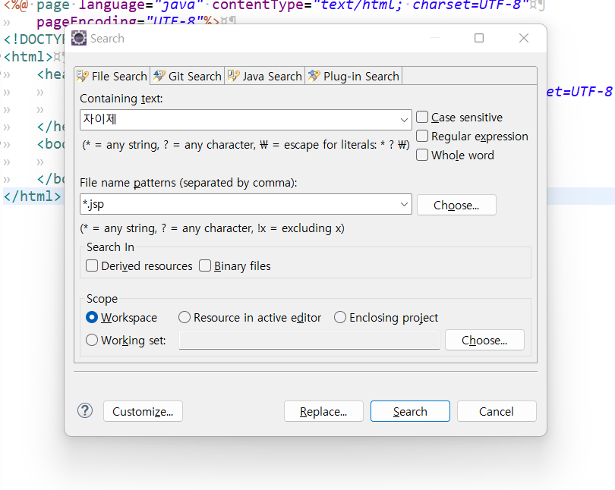
ctrl + shift + / | 블록 범위 주석 처리
ctrl + 객체명 | 해당 클래스 or 메소드로 이동
ctrl + spacebar | 자동 완성
ctrl + H | 설정된 범위 내 찾기
ctrl + F | 소스 내 찾기 및 바꾸기
ctrl + L | 소스 라인 찾아가기
ctrl + - | 소스 축소
ctrl + = | 소스 확대
ctrl + S | 파일 저장
ctrl + Z | 실행 취소
ctrl + Y | 실행 취소 되돌리기
ctrl + shift + R | 파일(리소스) 찾기
ctrl + shift + X | 블록 범위 대문자 처리
ctrl + shift + Y | 블록 범위 소문자 처리
ctrl + D | 커서 위 해당 라인 삭제
ctrl + shift + F | 소스 정리
ctrl + alt + 방향키(위/아래) | 방향키 위/아래 블록 범위 한줄 복사
ctrl + pgUp / pgDown | 소스 탭 이동 (왼쪽/오른쪽)
ctrl + shift + O | 안쓰는 import 제거
ctrl + shift + M | import 하기
alt + shift + J | 설정한 템플릿에 맞게 주석 처리
디버그 단축키(노트북 사용시)
ctrl + shift + B | 디버그 BreakPoint
fn + F6 | 바로 다음 줄 (ex 40번째 에서 단축키 사용 시 42번쨰줄로 넘어감)
fn + F8 | 다음 BreakPoint 한 곳으로 넘어감 (ex 45번에서 다음 47번 breakpoint 넘어감 breakPoint 나가고싶다면 계속 클릭하면 나감
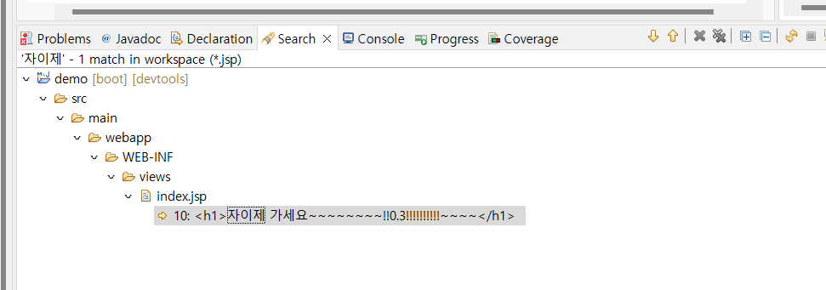
fn + F5 | 상세 메소드로 들어가기 (ex 47번줄로 넘어 갔을 경우 MemberService 이동)
ctrl + shift + b | breakPoint 단축키

 |  | 컨트롤 +시프트 +r





